Sheet1
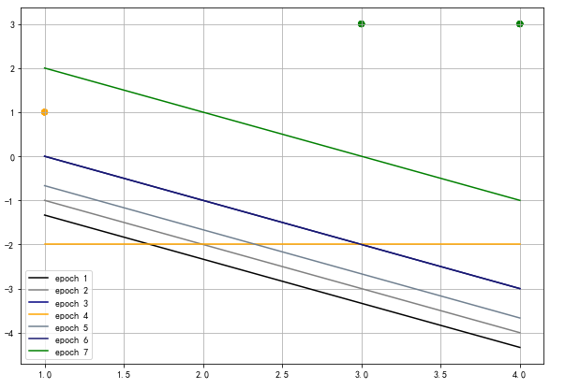
感知机迭代步骤：

正样本：1 | （3,3） | （4,3）
负样本：-1 | （1,1）

 | 初始化
 | w | [0,0]
 | b | 0

第一轮迭代： | 随机选取一个样本，判断是否分类错误。如何定义误分类：y(wx+b) <= 0。
（3,3） | y*(wx+b) | 1*（0*3+0）= 0 | 小于等于0，分类错误需要对w，b进行更新。

更新w,b: | w（向量） | w = w + yx | [0+1*3=3,0+1*3=3]
 | b | b = b+ y | 0+1 = 1
此时wx+b = | (3X1+3X2+1)
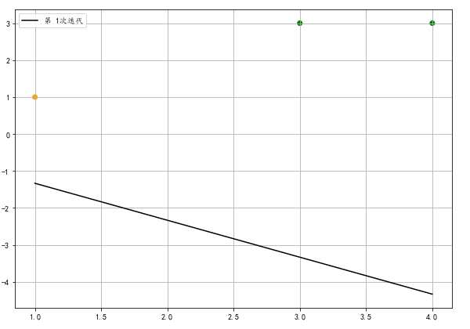

第二轮迭代：随机选取样本，对更新后的模型判断是否有分类错误的样本点。
（3,3） | y*(3X1+3X2+1) | 1*（3*3+3*3+1）= 19 | 大于0，不需更新w，b。
（4,3） | y*(3X1+3X2+1) | 1*（4*3+3*3+1）= 22 | 大于0，不需更新w，b。
（1,1） | y*(3X1+3X2+1) | （-1）*（1*3+3*1+1）= -7 | 小于0，利用该样本（1,1）更新w，b。

更新w,b: | w | w = w + yx | [3-1*1=2 , 3-1*1=2]
 | b | b = b+ y | 1-1 = 0
此时wx+b = | (2X1+2X2+0)
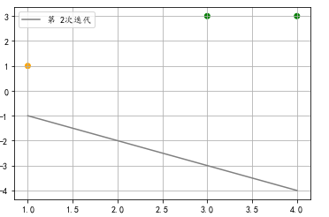

第三轮迭代：
（3,3） | y*(2X1+2X2+0) | 1*（2*3+2*3+0）= 12 | 大于0，不需更新w，b。
（4,3） | y*(2X1+2X2+0) | 1*（2*3+2*3+0）= 12 | 大于0，不需更新w，b。
（1,1） | y*(2X1+2X2+0) | （-1）*（2*1+2*1+0）= -4 | 小于0，利用该样本（1,1）更新w，b。

更新w,b: | w | w = w + yx | [2-1*1=1 , 2-1*1=1]
 | b | b = b+ y | 0-1 = -1
此时wx+b = | (X1+X2-1)
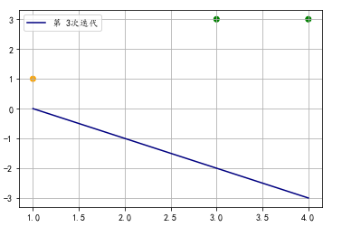

第四轮迭代：
（3,3） | y*(X1+X2-1) | 1*（3+3-1）= 5 | 大于0，不需更新w，b。
（4,3） | y*(X1+X2-1) | 1*（4+3-1）= 6 | 大于0，不需更新w，b。
（1,1） | y*(X1+X2-1) | （-1）*（1+1-1）= -1 | 小于0，利用该样本（1,1）更新w，b。

更新w,b: | w | w = w + yx | [1-1*1=0 , 1-1*1=0]
 | b | b = b+ y | [-1-1 = -2]
此时wx+b = | (0*X1+0*X2-2)

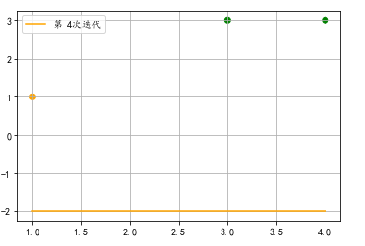

第五轮迭代：
（3,3） | y*(0*X1+0*X2-2) | 1*（-2）= -2 | 小于0，利用该样本（3,3）更新w，b。

更新w,b: | w | w = w + yx | [0+1*3=3 , 0+1*3=3]
 | b | b = b+ y | [-2+1 = -1]
此时wx+b = | (3*X1+3*X2-1)

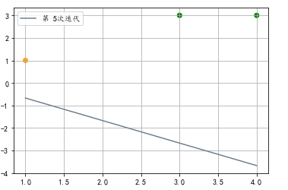

第六轮迭代：
（3,3） | y*(3*X1+3*X2-1) | 1*（3*3+3*3-1）= 17 | 大于0，不需更新w，b。
（4,3） | y*(3*X1+3*X2-1) | 1*（4*3+3*3-1）= 20 | 大于0，不需更新w，b。
（1,1） | y*(3*X1+3*X2-1) | （-1）*（3*1+3*1-1）= -5 | 小于0，利用该样本（1,1）更新w，b。

更新w,b: | w | w = w + yx | [3-1*1=2 , 3-1*1=2]
 | b | b = b+ y | [-1-1 = -2]
此时wx+b = | (2*X1+2*X2-2)

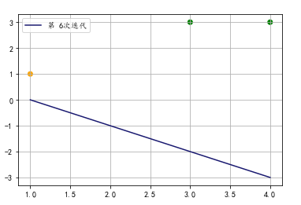

第七轮迭代：
（3,3） | y*(2*X1+2*X2-2) | 1*（2*3+2*3-1）= 11 | 大于0，不需更新w，b。
（4,3） | y*(2*X1+2*X2-2) | 1*（2*4+2*3-1）= 13 | 大于0，不需更新w，b。
（1,1） | y*(2*X1+2*X2-2) | （-1）*（2*1+2*1-2）= -2 | 小于0，利用该样本（1,1）更新w，b。

更新w,b: | w | w = w + yx | [2-1*1=1 , 2-1*1=1]
 | b | b = b+ y | [-2-1 = -3]
此时wx+b = | (X1+X2-3)

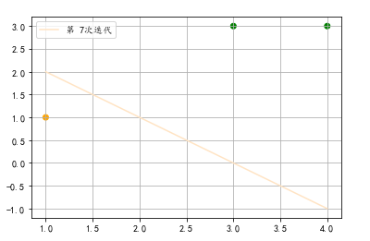

第八轮迭代：
（3,3） | y*(X1+X2-3) | 1*（3+3-1）= 5 | 大于0，不需更新w，b。
（4,3） | y*(X1+X2-3) | 1*（4+3-1）= 6 | 大于0，不需更新w，b。
（1,1） | y*(X1+X2-3) | （-1）*（1+1-3）= 1 | 大于0，不需更新w，b。
此时样本已全部划分正确。
wx+b = | X1+X2-3

